Sheet1
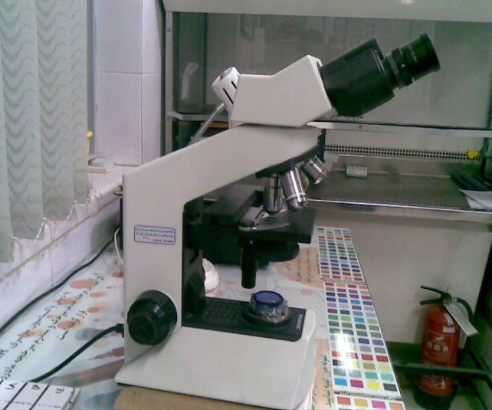
دانشگاه علوم پزشکی مشهد
شبکه بهداشت و درمان شهرستان خلیل اباد
آزمایشگاه مرکز بهداشت
 شناسنامه تجهیزات
1 | نوع دستگاه | میکروسکوپ
2 | کارخانه | المپوس
3 | مدل | CX 21 FS1
4 | کشور سازنده | فیلیپین
5 | شماره سریال | 6C 22921
6 | محل اسقرار | آزمایشگاه مرکز بهداشت خلیل آباد
7 | کاربران ویژه | سایر همکاران
9 | تاریخ رسید به آزمایشگاه | 1385
10 | تاریخ راه اندازی در بخش | 1385
11 | شرایط دستگاه موقع تحویل | سالم
12 | ویژگی خاص | 6v-20w halogen bulb(PHILIPS 7388)لامپ
13 | تجهیزات مرتبط | ندارد
14 | منبع تغذیه | 220 V - 0.42.025A - 50/60 Hz
15 | شرکت پشتیبان | شرکت سناباد پژوه
16 | آدرس شرکت پشتیبان | مشهد- پشت مرکز بهداشت
17 | تلفن تماس شرکت پشتیبان | 8413923 - 8460953 - 8436327
18 | مشخصات فرد راه اندازی کننده | یاسر یوسف پور
19 | مشخصات فرد تحویل گیرنده | یاسر یوسف پور
20 | نحوه آموزش دستگاه | شفاهی
21 | مشخصات محلول ها و مواد مصرفی | ندارد
22 | شماره پلاک دستگاه | 438-طبقه 5
23 | تکمیل کننده فرم | یاسر یوسف پور
24 | تاریخ تکمیل فرم | 1388/09/20

